基礎設計
クエスト基礎設計フォーマット

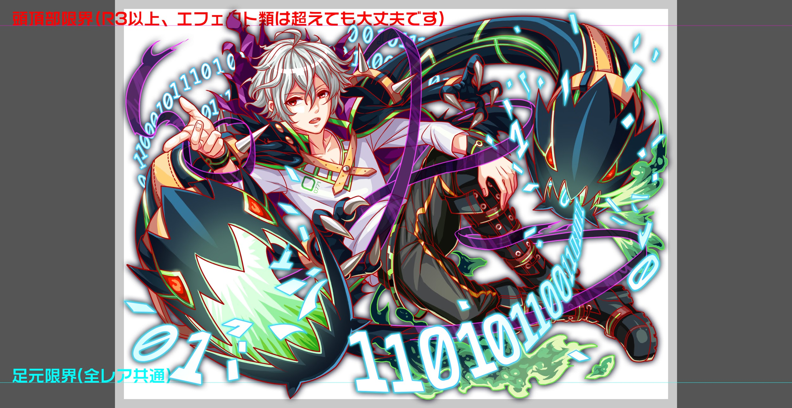
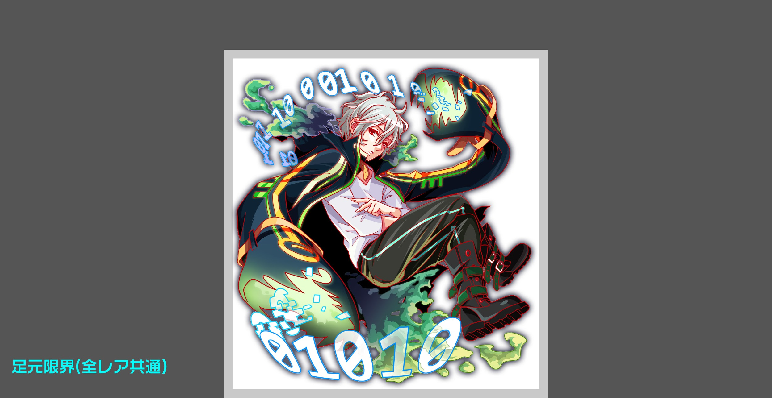
 | 認識合わせ

 |  | クエストの位置づけ |  | ウィザード
 |  | クエストの存在意義 |  | 上級者の遊び場。★６まで育つユニットが手に入る。超上級者はここを周回してバグマのユニットを作る。
 |  | つまり |  | ある程度の難易度を持ちながら、周回のしやすさとのバランスを取りましょう

 | 基本情報

 |  | クエスト名 |  | ミケランジェロ襲来！
 |  | 難易度 |  | 超絶級/ウィザード級
 |  | ボスキャラクター名称 |  | ミケランジェロ
 |  | ボスキャラクター情報 |  | 緑/unknown/テクニカル

 |  | ステージギミック |  | なし
 |  | エネミーギミックA |  | パネルプロテクト（初心者でも致命的にならない程度）（お邪魔/爆風軽減以外）
 |  | エネミーギミックB |  | ウィルス(威力はおまけ程度)
 |  | キラー |  | なにか1つは付けたい
 |  | 対応できるユニット数
 |  | フロア構成要望 |  | 4
 |  | 実現したいユーザー体験 |  | ■要件 ・CM記念ウィザード ・今回のクエストは複属性PT想定のクエストにし、xx耐性持ちユニットや、 複属性攻撃、種族エンハンスを持つユニットが活躍できるクエストにする(お知らせ必須) ・ゲージごとに属性が変わったり、属性全体キラーを使ったりして、単属性PTが不利な状態になるように目指したい。 ・コーシーに属性軽減と2属性攻撃を入れ、他のユニットよりも有利な感じにする ・ゴリ押しができないようにしたい (ボスフロア開幕に全てのバフ/デバフを解除する効果をいれたい) ・夏麒麟のようにウィザードだが、SSSが想定PTに入っている ・メリッサを道中で出したい。 ・他のウィルスも出しても良い(ハッピーは出さない) ・ウィルスのダメージはおまけ程度のダメージ ・ウィルス解除が居ても、普通に強いくらいにしたい。無効を持って行かなくても勝てる (無効を持って行くと更に安定はする) ・ウィルスキラーを入れたい(低い) ■ミケランジェロ ・ウィルスです、画家とかそういう系の人ではないです http://virus.sakuracre.com/chap3/3-2.html | 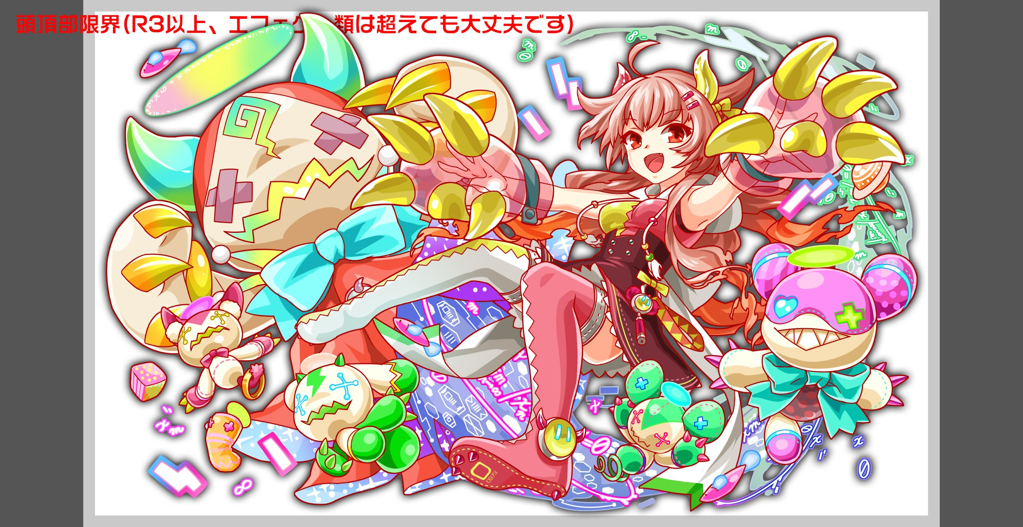
 |  | ステージギミック早見表 (2016/7/4更新) ※パーティの組み方に影響を与える戦略要素 |  | ウィルス / スリープ / スキルバインド / カウンター / 全体攻撃 / 連続攻撃 / パネル変換禁止 / 爆風軽減 / 時限式ダメージパネル / お邪魔パネル / パネルプロテクト / 暗闇 / {赤・青・黄・緑・ハート}無効 / {赤・青・黄・緑・ハート}ドロップDOWN / タップ数変更 / チェーン数変更 / {ヒューマン / アニマル / マシン / ドラゴン / ゴッド / unknown}キラー / {ヒューマン / アニマル / マシン / ドラゴン / ゴッド / unknown}限定 / |  |  | UnitID＿78：擬態潜伏型メリッサ2.0 R4:種族：unknown/赤属性

 |  | クリア報酬 |  | ポリゴン1 |  |  | モリス（青）
 |  |  |  |  |  |  | ニムダ（黄）
 |  | 補足

 | 活躍させたいユニット

 |  | ラベル | ユニット名 | 概要コメント
 |  | SS(Level:99) | コーシー(赤) | 種族:academia/unknown タイプ:攻撃 スキル: +2ターン全ユニットの攻撃力を超大UP Cスキル:赤と緑属性の2連続攻撃 ability:全属性10％軽減/ウィルス無効 ※SSSだが、想定として入れたい(コーシーがいるとかなり楽に勝てる感じにしたい) |  | 属性バラす
 |  | S(Level:99) | グリム（緑） | 複属性に強いユニットかunknownに強いユニット |  | 種族・タイプは共通させる？
 |  | S(Level:99) | Gスターチルドレン（黄）（仮） | 複属性に強いユニットか、軽減系を持つユニットが好ましい
 |  | SSS(Level:99) | メビウス（青） | 複属性攻撃を持つユニットか耐性持ち

 | フロア構成
 |  |  |  |  |  | ウィルス系のエネミーを軸に、周りに雑魚を配置。それぞれ相乗効果のあるスキルを使用させる。
 |  | フロア１ |  |  |  | 倒す順番など、攻略法を知っていれば抜けられるようにする。
 |  | 登場ユニット | 攻撃力 | 概要・行動パターン |  | 属性は意図的にバラバラにしてある
 |  | モリス | 5000 | HPは比較的高め。 全体的にHP回復を使用し、戦いを長引かせる。 ここでプレイヤーを殺しにかかることはなく、スキルが溜まるくらいのタイミングで倒せるようにする。 F2を優先して倒すのが正解としたいが、倒し終わったタイミングでやや強めの攻撃を打つようにしたい。
 |  | F2 | 2000 | 自爆持ち。 モリスに気をとられると自爆によりダメージを受ける。 モリスのスキルでのサポートにより倒しづらくなる。 （CMできた新規ユーザーに向けた定番ギミックの位置付け）

 |  | フロア2
 |  | 登場ユニット | 攻撃力 | 概要・行動パターン
 |  | メリッサ（ゲージ1） | 5000 | 中ボス扱いなので、比較的強めに調整するイメージ。 永続で効果量の低いウィルスを使用する。 火力の高い攻撃。
 |  | メリッサ（ゲージ2） | 6000 | ターンは短いがやや強力なウィルスを使用して上書きしてくる。 火力の高い攻撃。
 |  | ノエル | 2000 | HP吸収など、痛くはないが特殊な印象のスキルを使わせたい。

 |  | フロア3
 |  | 登場ユニット | 攻撃力 | 概要・行動パターン
 |  | ニムダ | 5000 | 全体攻撃・全体防御を使用する。 前のフロアでメリッサのダメージ・状態異常を引きずっていると辛い戦いになるようにする。
 |  | タイチ | 2500 | 単体に赤属性のクリティカル。 ランダムで1回のみニムダに攻撃力UPバフ。

 |  | フロア4
 |  | 登場ユニット | 攻撃力 | 概要・行動パターン
 |  | ミケランジェロ | 8000 | 凍てつく波動 HP50％で属性変更（緑→赤） 属性を揃えていると大ダメージを食らうよう、全体攻撃or属性キラー×4種 青パネルプロテクトor青パネル吸収攻撃
 |  | ミケランジェロ | 10000 | 凍てつく波動 HP50％で属性変更（緑→青） 属性を揃えていると大ダメージを食らうよう、全体攻撃or属性キラー×4種 キーポイントでウィルス→状態異常キラー 黄パネルプロテクトor黄パネル吸収攻撃（1ゲージめと変化をつける）
 |  | ミケランジェロ | 12000 | 凍てつく波動 開幕で属性変更（緑→黄） HP50％で属性変更（黄→緑） 属性を揃えていると大ダメージを食らうよう、全体攻撃or属性キラー×4種 緑パネルプロテクトor緑パネル吸収攻撃（他ゲージと変化をつける） HP一定値以下で強力な攻撃。（予告から死亡クラス） →赤属性のコーシーをうまく運用すると勝ちやすくなるよう調整

